关系图
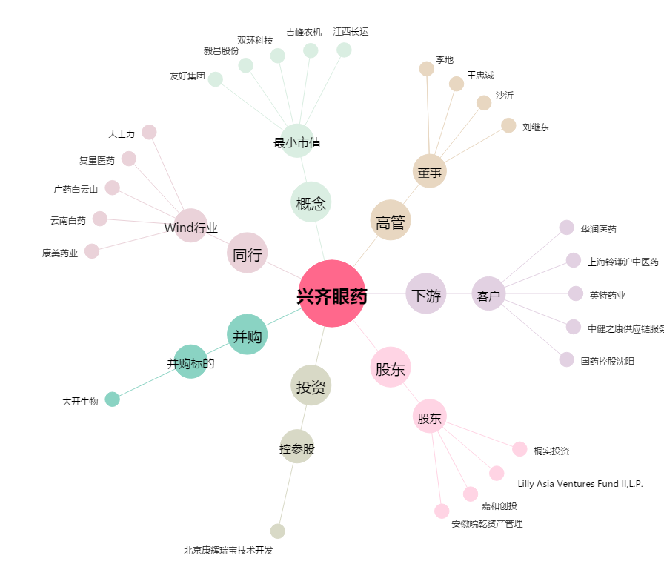
兴齐眼药[300573.SZ] - 关系概览图

